상품제안서
태극선 독판 전통부채 | 상품코드: S47428

 |  |  |  |  |  |  | 02-713-8555 | www.synergygift.co.kr
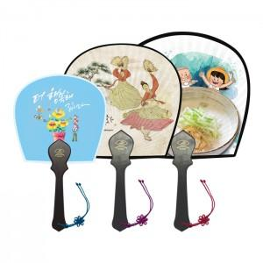 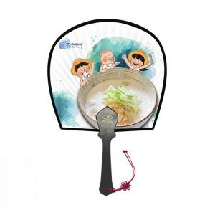 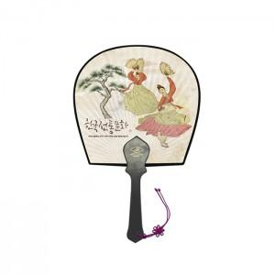

【상세/제작정보】

【인쇄/포장옵션】 | 손잡이1도, 풀컬러(500개미만)선택, 풀컬러(1천개미만)선택, 풀컬러(1천개이상)선택 / 포장불가능

【공급단가】 | 수량 | 100~ | 300~ | 500~ | 1,000~ | 5,000~
*VAT별도 | 소 | 3,770원 | 3,480원 | 3,390원 | 3,310원 | 3,080원
 | 중 | 4,030원 | 3,720원 | 3,630원 | 3,540원 | 3,310원
 | 대 | 4,290원 | 3,970원 | 3,880원 | 3,780원 | 3,540원

【상품 URL】 | https://www.synergygift.co.kr:443/src/goods_detail.php?gdno=47428

